Tabele zbiorcze
PZPM na podstawie danych CEP |  |  |  |  |  | 2021-06-08
 |  |  |  |  |  | sztuki
PIERWSZE REJESTRACJE NOWYCH PRZYCZEP I NACZEP* w tym przyczepy lekkie
 | 2021 Maj | 2020 Maj | % zmiana r/r | 2021 Sty - Maj | 2020 Sty - Maj | % zmiana r/r
PRZYCZEPY | 9,113 | 7,331 | 24.3% | 35,403 | 23,424 | 51.1%
przyczepy ciężarowe | 1,301 | 783 | 66.2% | 5,987 | 3,596 | 66.5%
przyczepy specjalne | 302 | 174 | 73.6% | 1,101 | 597 | 84.4%
przyczepy lekkie | 6,615 | 5,780 | 14.4% | 25,199 | 16,752 | 50.4%
przyczepy ciężarowe rolnicze | 893 | 594 | 50.3% | 3,114 | 2,479 | 25.6%
przyczepy inne | 2 | - |  | 2 | -
NACZEPY | 2,427 | 828 | 193.1% | 11,585 | 5,163 | 124.4%
naczepy ciężarowe | 2,427 | 827 | 193.5% | 11,581 | 5,159 | 124.5%
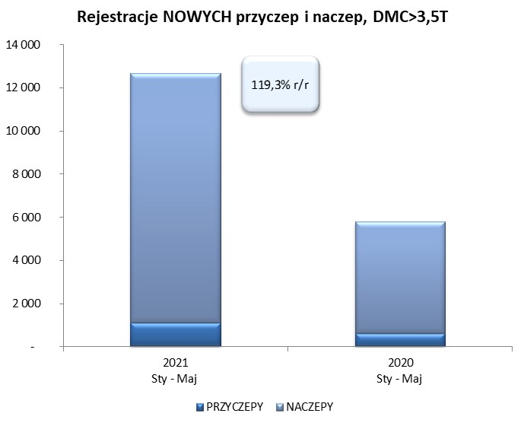
naczepy specjalne | - | 1 | -100.0% | 4 | 4 | 0.0%
RAZEM PRZYCZEPY I NACZEPY | 11,540 | 8,159 | 41.4% | 46,988 | 28,587 | 64.4%
*/ bez rejestracji czasowych
Źródło: analizy PZPM na podstawie CEP
Source: PZPM analysis based on Central Register of Vehicles

 |  |  |  |  |  | sztuki
PIERWSZE REJESTRACJE NOWYCH, PRZYCZEP I NACZEP*, DMC>3.5T
 | 2021 Maj | 2020 Maj | % zmiana r/r | 2021 Sty - Maj | 2020 Sty - Maj | % zmiana r/r
PRZYCZEPY, DMC>3.5T | 246 | 94 | 161.7% | 1,091 | 620 | 76.0%
PRZYCZEPY CIĘŻAROWE | 241 | 92 | 162.0% | 1,078 | 610 | 76.7%
PRZYCZEPY SPECJALNE | 5 | 2 | 150.0% | 13 | 10 | 30.0%
NACZEPY, DMC>3.5T | 2,427 | 828 | 193.1% | 11,576 | 5,157 | 124.5%
NACZEPY CIĘŻAROWE | 2,427 | 827 | 193.5% | 11,573 | 5,153 | 124.6%
NACZEPY SPECJALNE | - | 1 | -100.0% | 3 | 4 | -25.0%
RAZEM NACZEPY I PRZYCZEPY | 2,673 | 922 | 189.9% | 12,667 | 5,777 | 119.3%
*/ bez rejestracji czasowych
Źródło: analizy PZPM na podstawie CEP
Source: PZPM analysis based on Central Register of Vehicles

Ranking PiN_DMC>3,5T
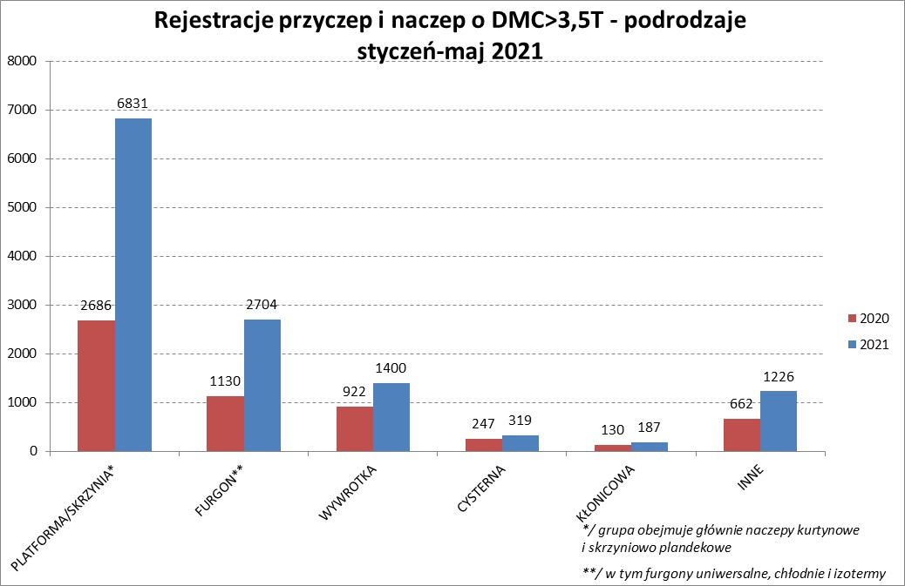

PZPM |  |  |  |  |  | 2021-06-08
Pierwsze rejestracje NOWYCH przyczep i naczep* o DMC>3,5T, udział w rynku %
First Registrations of NEW Trailers & Semi-Trailers with GVW>3.5T, Market Share %
 |  |  |  |  |  | Sztuki / Units
Pozycja | Marka | Rok narastająco Styczeń - Maj
 |  | YTD January - May
 |  | 2021 |  | 2020 |  | Zmiana % r/r
No. | Make
 |  | Ogółem | Udział % | Ogółem | Udział % | Change % y/y
 |  | Total | Mkt shr % | Total | Mkt shr %
1 | SCHMITZ CARGOBULL | 3032 | 23.94% | 1149 | 19.89% | 163.9%
2 | KRONE | 2767 | 21.84% | 994 | 17.21% | 178.4%
3 | WIELTON | 1518 | 11.98% | 810 | 14.02% | 87.4%
4 | KOEGEL | 1077 | 8.50% | 426 | 7.37% | 152.8%
5 | SCHWARZMUELLER | 479 | 3.78% | 206 | 3.57% | 132.5%
6 | KAESSBOHRER | 333 | 2.63% | 187 | 3.24% | 78.1%
7 | WECON | 282 | 2.23% | 111 | 1.92% | 154.1%
8 | BODEX | 268 | 2.12% | 259 | 4.48% | 3.5%
9 | GNIOTPOL | 194 | 1.53% | 124 | 2.15% | 56.5%
10 | ZASŁAW | 186 | 1.47% | 132 | 2.28% | 40.9%
11 | KEMPF | 182 | 1.44% | 136 | 2.35% | 33.8%
12 | BERGER | 180 | 1.42% | 47 | 0.81% | 283.0%
13 | FLIEGL | 155 | 1.22% | 71 | 1.23% | 118.3%
14 | INTER CARS - FEBER | 151 | 1.19% | 89 | 1.54% | 69.7%
15 | CIMC | 135 | 1.07% | 31 | 0.54% | 335.5%
16 | REDOS | 101 | 0.80% | 42 | 0.73% | 140.5%
17 | MHS | 96 | 0.76% | 68 | 1.18% | 41.2%
18 | MEGA | 94 | 0.74% | 40 | 0.69% | 135.0%
 | STAS | 94 | 0.74% | 56 | 0.97% | 67.9%
20 | FFB FELDBINDER | 82 | 0.65% | 73 | 1.26% | 12.3%
 | Pozostałe / Others | 1261 | 10.0% | 726 | 12.6% | 73.7%
 | OGÓŁEM / TOTAL | 12667 | 100% | 5777 | 100% | 119.3%
*/ bez rejestracji czasowych
Źródło: analizy PZPM na podstawie CEP
Source: PZPM analysis based on Central Register of Vehicles

Ranking Naczepy DMC>3,5T


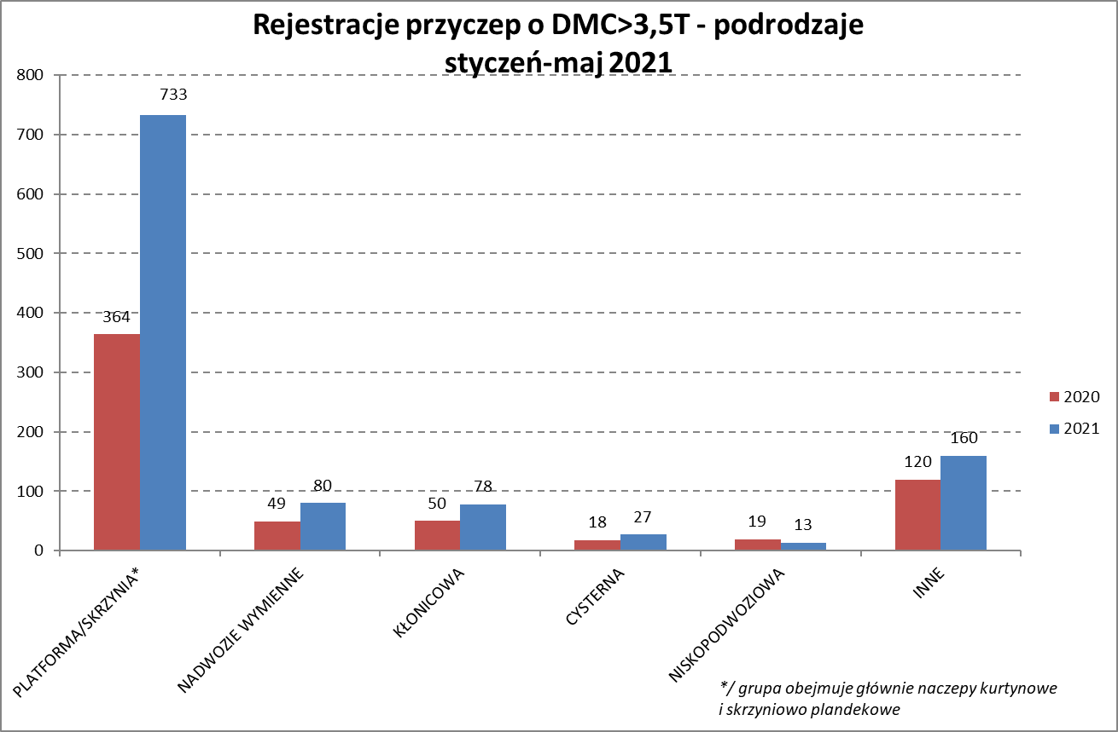

PZPM |  |  |  |  |  | 2021-08-08
Pierwsze rejestracje NOWYCH naczep* o DMC>3,5T, udział w rynku %
First Registrations of NEW Semi-Trailers with GVW>3.5T, Market Share %
 |  |  |  |  |  | Sztuki
Pozycja | Marka | Rok narastająco Styczeń - Maj
 |  | YTD January - May
 |  | 2021 |  | 2020 |  | Zmiana % r/r
No. | Make
 |  | Ogółem | Udział % | Ogółem | Udział % | Change % y/y
 |  | Total | Mkt shr % | Total | Mkt shr %
1 | SCHMITZ CARGOBULL | 3027 | 26.1% | 1146 | 22.22% | 164.1%
2 | KRONE | 2761 | 23.9% | 985 | 19.10% | 180.3%
3 | WIELTON | 1384 | 12.0% | 709 | 13.75% | 95.2%
4 | KOEGEL | 1061 | 9.2% | 422 | 8.18% | 151.4%
5 | SCHWARZMUELLER | 472 | 4.1% | 203 | 3.94% | 132.5%
6 | KAESSBOHRER | 331 | 2.9% | 186 | 3.61% | 78.0%
7 | BODEX | 262 | 2.3% | 249 | 4.83% | 5.2%
8 | KEMPF | 182 | 1.6% | 136 | 2.64% | 33.8%
9 | BERGER | 180 | 1.6% | 47 | 0.91% | 283.0%
10 | ZASŁAW | 161 | 1.4% | 116 | 2.25% | 38.8%
11 | INTER CARS - FEBER | 151 | 1.3% | 87 | 1.69% | 73.6%
12 | FLIEGL | 141 | 1.2% | 60 | 1.16% | 135.0%
13 | CIMC | 135 | 1.2% | 31 | 0.60% | 335.5%
14 | MEGA | 94 | 0.8% | 38 | 0.74% | 147.4%
15 | STAS | 93 | 0.8% | 56 | 1.09% | 66.1%
16 | FFB FELDBINDER | 82 | 0.7% | 73 | 1.42% | 12.3%
17 | BENALU | 74 | 0.6% | 27 | 0.52% | 174.1%
18 | MAGYAR | 52 | 0.4% | 55 | 1.07% | -5.5%
19 | LAG | 51 | 0.4% | 18 | 0.35% | 183.3%
20 | FAYMONVILLE | 49 | 0.4% | 2 | 0.04% | 2350.0%
 | Pozostałe / Others | 833 | 7.2% | 511 | 9.9% | 63.0%
 | OGÓŁEM / TOTAL | 11576 | 100% | 5157 | 100% | 124.5%
*/ bez rejestracji czasowych
Źródło: analizy PZPM na podstawie CEP
Source: PZPM analysis based on Central Register of Vehicles

Przyczepy lekkie

PZPM |  |  |  |  |  | 2021-06-08
Pierwsze rejestracje NOWYCH przyczep lekkich*, udział w rynku %
First Registrations of NEW Light Trailers*, Market Share %
 |  |  |  |  |  | Sztuki / Units
Pozycja | Marka | Rok narastająco Styczeń - Maj
 |  | YTD January - May
 |  | 2021 |  | 2020 |  | Zmiana % r/r
No. | Make
 |  | Ogółem | Udział % | Ogółem | Udział % | Change % y/y
 |  | Total | Mkt shr % | Total | Mkt shr %
1 | NEPTUN-SORELPOL | 7358 | 29.20% | 4762 | 28.43% | 54.5%
2 | TEMARED | 5003 | 19.85% | 4101 | 24.48% | 22.0%
3 | NIEWIADÓW | 2520 | 10.00% | 1310 | 7.82% | 92.4%
4 | ZASŁAW | 1970 | 7.82% | 753 | 4.49% | 161.6%
5 | FARO | 1004 | 3.98% | 455 | 2.72% | 120.7%
6 | RYDWAN | 968 | 3.84% | 812 | 4.85% | 19.2%
7 | MARTZ | 837 | 3.32% | 851 | 5.08% | -1.6%
8 | BRENDERUP-THULE TRAILERS | 684 | 2.71% | 425 | 2.54% | 60.9%
9 | WIOLA | 382 | 1.52% | 337 | 2.01% | 13.4%
10 | WIDPOL | 371 | 1.47% | 217 | 1.30% | 71.0%
11 | SYLAND | 280 | 1.11% | 235 | 1.40% | 19.1%
12 | FRACHT | 279 | 1.11% | 194 | 1.16% | 43.8%
13 | CARRO | 249 | 0.99% | 174 | 1.04% | 43.1%
14 | W.N.P. M.SUSKI | 238 | 0.94% | 163 | 0.97% | 46.0%
15 | GŁOWACZ | 226 | 0.90% | 165 | 0.98% | 37.0%
16 | STIM | 212 | 0.84% | 152 | 0.91% | 39.5%
17 | MASTER-TECH | 206 | 0.82% | 111 | 0.66% | 85.6%
18 | LORRIES | 203 | 0.81% | 67 | 0.40% | 203.0%
19 | MIRO-CAR1 | 166 | 0.66% | 118 | 0.70% | 40.7%
20 | K.T.S. SUSKI | 159 | 0.63% | 130 | 0.78% | 22.3%
 | Pozostałe / Others | 1884 | 7.5% | 1220 | 7.3% | 54.4%
 | OGÓŁEM / TOTAL | 25199 | 100% | 16752 | 100% | 50.4%
*/ bez rejestracji czasowych
Źródło: analizy PZPM na podstawie CEP
Source: PZPM analysis based on Central Register of Vehicles

Ranking_P-CR

PZPM |  |  |  |  |  | 2021-06-08
Pierwsze rejestracje NOWYCH przyczep ciężarowych rolniczych*, udział w rynku %
First Registrations of NEW Agricultural Trailers*, Market Share %
 |  |  |  |  |  | Sztuki / Units
Pozycja | Marka | Rok narastająco Styczeń - Maj
 |  | YTD January - May
 |  | 2021 |  | 2020 |  | Zmiana % r/r
No. | Make
 |  | Ogółem | Udział % | Ogółem | Udział % | Change % y/y
 |  | Total | Mkt shr % | Total | Mkt shr %
1 | PRONAR | 1233 | 39.60% | 1063 | 42.88% | 16.0%
2 | METAL-FACH | 389 | 12.49% | 354 | 14.28% | 9.9%
3 | METALTECH | 281 | 9.02% | 192 | 7.75% | 46.4%
4 | WIELTON | 235 | 7.55% | 220 | 8.87% | 6.8%
5 | ZASŁAW | 141 | 4.53% | 115 | 4.64% | 22.6%
6 | MEPROZET | 129 | 4.14% | 69 | 2.78% | 87.0%
7 | CYNKOMET | 120 | 3.85% | 80 | 3.23% | 50.0%
8 | PPHU WODZIŃSKI | 108 | 3.47% | 96 | 3.87% | 12.5%
9 | POMOT | 86 | 2.76% | 45 | 1.82% | 91.1%
10 | MARPOL | 56 | 1.80% | 55 | 2.22% | 1.8%
11 | GOMAR | 47 | 1.51% | 33 | 1.33% | 42.4%
12 | TECHMONT | 44 | 1.41% | 26 | 1.05% | 69.2%
13 | JOSKIN | 31 | 1.00% | 11 | 0.44% | 181.8%
14 | FLIEGL | 25 | 0.80% | 11 | 0.44% | 127.3%
15 | AUTO-TECH | 20 | 0.64% | 22 | 0.89% | -9.1%
 | Pozostałe / Others | 169 | 5.4% | 87 | 3.5% | 94.3%
 | OGÓŁEM / TOTAL | 3114 | 100% | 2479 | 100% | 25.6%
*/ bez rejestracji czasowych
Źródło: analizy PZPM na podstawie CEP
Source: PZPM analysis based on Central Register of Vehicles


PZPM
Pierwsze rejestracje NOWYCH ciągników rolniczych*, udział w rynku %
First Registrations of NEW Agricultural Tractors*, Market Share %
 |  |  |  |  |  | Sztuki / Units
Pozycja | Marka | Rok narastająco Styczeń - Maj
 |  | YTD January - May
 |  | 2021 |  | 2020 |  | Zmiana % r/r
No. | Make
 |  | Ogółem | Udział % | Ogółem | Udział % | Change % y/y
 |  | Total | Mkt shr % | Total | Mkt shr %
1 | NEW HOLLAND | 1,044 | 18.37% | 783 | 20.37% | 33.3%
2 | KUBOTA | 574 | 10.10% | 411 | 10.69% | 39.7%
3 | JOHN DEERE | 564 | 9.92% | 447 | 11.63% | 26.2%
4 | DEUTZ-FAHR | 521 | 9.17% | 406 | 10.56% | 28.3%
5 | ZETOR | 439 | 7.72% | 339 | 8.82% | 29.5%
6 | CASE IH | 411 | 7.23% | 255 | 6.63% | 61.2%
7 | MASSEY FERGUSON | 279 | 4.91% | 232 | 6.04% | 20.3%
8 | VALTRA | 203 | 3.57% | 124 | 3.23% | 63.7%
 | FARMTRAC | 203 | 3.57% | 152 | 3.95% | 33.6%
10 | CLAAS | 199 | 3.50% | 162 | 4.21% | 22.8%
11 | ARBOS | 164 | 2.89% | 26 | 0.68% | 530.8%
12 | STEYR | 146 | 2.57% | 113 | 2.94% | 29.2%
13 | GOES | 124 | 2.18% | 31 | 0.81% | 300.0%
 | FENDT | 124 | 2.18% | 88 | 2.29% | 40.9%
15 | STELS | 121 | 2.13% | 0 | 0.00%
 | Pozostałe / Others | 567 | 10.0% | 275 | 7.2% | 106.2%
 | OGÓŁEM / TOTAL | 5,683 | 100% | 3,844 | 100% | 47.8%
*Pojazdy zarejestrowane jako Ciągniki Rolnicze bez wyróżnionych jako potencjalne ATV
** Liczby zawierają rejestracje czasowe na koniec miesięcy
Źródło: analizy PZPM na podstawie CEP
*Vehicles registered as Agricultural Tractors without considered as ATV
Source: PZPM analysis based on Central Register of Vehicles

